Sheet1
DANH MỤC ĐẦU TƯ
Khi khách rê chuột tới thì nó sổ ra 1 list gồm 3 cái con:
1 | DANH MỤC TĂNG TRƯỞNG
2 | DANH MỤC KHUYẾN NGHỊ IPRO
3 | BÁO CÁO PHÂN TÍCH TỔNG HỢP

DANH MỤC TĂNG TRƯỞNG
Khi khách hàng cick vào thì nó hiện ra bảng danh sách các cổ phiếu tăng trưởng như sau
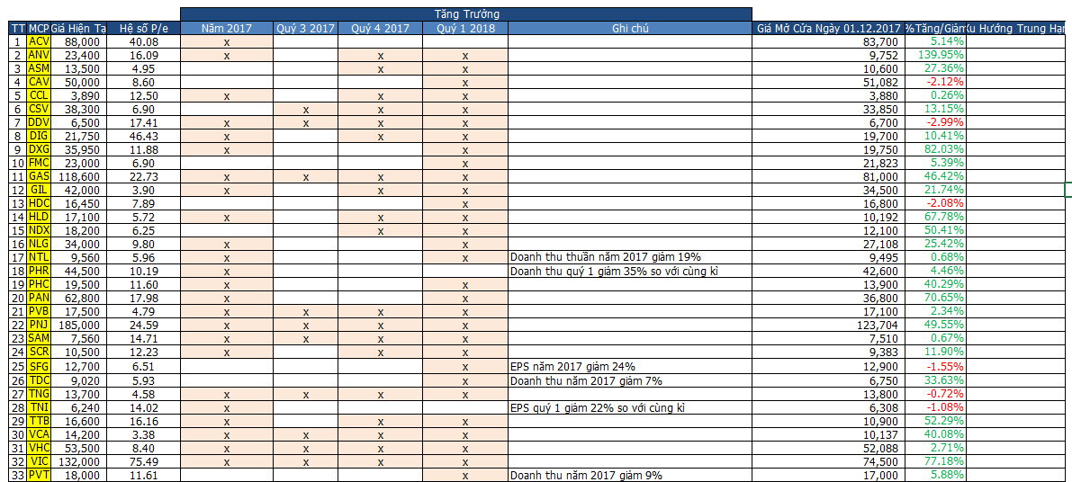

Khách hàng click vào mỗi cổ phiếu thì nó sẽ ra bảng chi tiết về cổ phiếu đó, lấy ví dụ click vào ACV nó sẽ hiện ra như sau
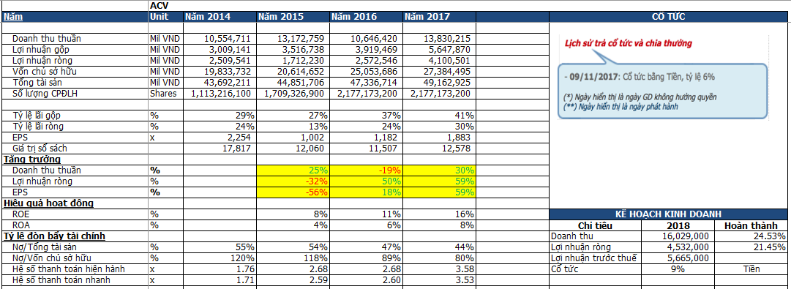

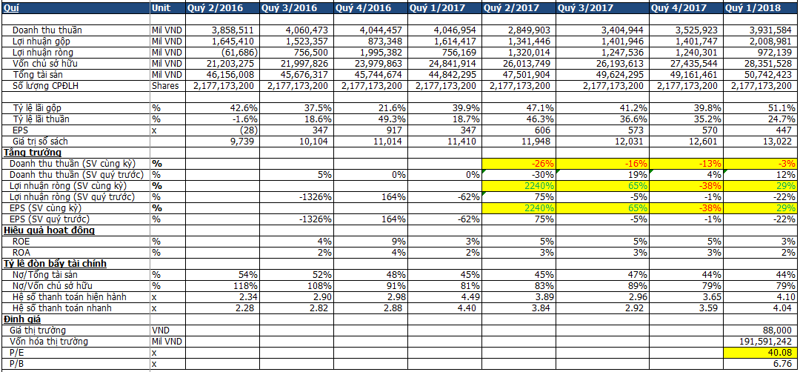

Có thêm phần biểu đồ nữa nhưng em chưa thống nhất được hệ thống nên chưa làm, để bổ sung sau cũng được

2. DANH MỤC KHUYẾN NGHỊ CỦA IPRO
Đây là nơi bọn em sẽ viết khuyến nghị cổ phiếu nào nên mua/bán. Khi click vào đây nó sẽ hiện ra 1 bảng Danh mục khuyến nghị
như sau:

Phía dưới có 1 danh sách những bài viết về cổ phiếu này
[02.06.2018] MỞ VỊ THẾ MUA CỔ PHIẾU VNM - CÔNG TY CỔ PHẦN SỮA VIỆT NAM
[01.06.2018] MỞ VỊ THẾ MUA CỔ PHIẾU FLC - CÔNG TY CỔ PHẦN TẬP ĐOÀN FLC

Khi khách hàng click vào họ sẽ có 1 bài viết cụ thể về từng cổ phiếu đó

BÁO CÁO PHÂN TÍCH TỔNG HỢP
Tương tự như Mục DANH MỤC KHUYẾN NGHỊ CỦA IPRO, khi khách hàng click vào đây nó cũng sẽ ra 1 cái bảng tổng hợp khuyến
nghị của các công ty chứng khoán mà bên em tổng hợp như sau

Phía dưới là 1 danh sách những bài viết về cổ phiếu này
23052018_CẬP NHẬT CỔ PHIẾU NCS, OIL, POW, MSN
22052018_CẬP NHẬT CỔ PHIẾU VHC, POW, FPT, VPB, CTD, PLX
21052018_CẬP NHẬT CỔ PHIẾU BSR, HCM, CSM, NLG

Khi khách hàng click vào họ sẽ có 1 bài viết cụ thể về từng cổ phiếu đó

